初始化流程
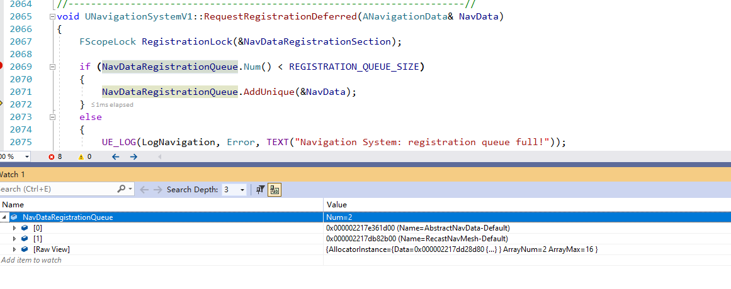
 |  | 可以看到，场景的导航信息都是在加载World的时候通过创建Navigation，然后里面读取的
 |  | 寻路数据是存入了场景的umap里面的

 | 是相对于World的，一个World存在一个
1 | NavigationSystem | 默认再带一个空的AAbstractNavData，有NAV的话，还会在创建一个自己的ARecastNavMesh
 |  | 初始化流程
 |  |  | void UWorld::InitWorld(const InitializationValues IVS)
 |  |  |  | // Prepare AI systems if (WorldSettings) { if (IVS.bCreateNavigation || IVS.bCreateAISystem) { if (IVS.bCreateNavigation) { FNavigationSystem::AddNavigationSystemToWorld(*this, FNavigationSystemRunMode::InvalidMode, WorldSettings->GetNavigationSystemConfig(), /*bInitializeForWorld=*/false); } if (IVS.bCreateAISystem && WorldSettings->bEnableAISystem) { CreateAISystem(); } } }
 |  |  |  | 创建NavigationSystem！！！ | UNavigationSystemBase* NavSysInstance = NavigationSystemConfig ? NavigationSystemConfig->CreateAndConfigureNavigationSystem(WorldOwner) : nullptr;
 |  |  |  |  | WorldOwner.SetNavigationSystem(NavSysInstance);

 |  |  |  | 创建并初始化NavigationData！！！ | WorldOwner.GetNavigationSystem()->InitializeForWorld(WorldOwner, ResolvedRunMode);
 |  |  |  |  | void UNavigationSystemV1::OnWorldInitDone(FNavigationSystemRunMode Mode)

 |  |  |  |  | 创建AbstractNavData | UNavigationSystemV1::DoInitialSetup()
 |  |  |  |  |  | void UNavigationSystemV1::UpdateAbstractNavData() | ANavigationData是ARecastNavMesh的父类
 |  |  |  |  |  | ANavigationData* Instance = World->SpawnActor<ANavigationData>(*NavConfig.GetNavDataClass<ANavigationData>(), SpawnInfo);

 |  |  |  |  | 创建MainNavData | void UNavigationSystemV1::RegisterNavigationDataInstances()
 |  |  |  |  |  | void UNavigationSystemV1::ProcessRegistrationCandidates()
 |  |  |  |  |  | ANavigationData* UNavigationSystemV1::GetDefaultNavDataInstance(FNavigationSystem::ECreateIfMissing CreateNewIfNoneFound)
 | 操作的接口也都在UNavigationSystem |  |  |  |  | 从场景中获取RecastNavMesh-Default
1 | 操作函数 |  |  | ！！！！
 |  | 检测某个坐标点是否在navmesh内，即可以作为寻路的坐标点。 UNavigationSystem::TestPathSync 实例用法 |  | 基本都是先获取对应的NavMesh，在通过NavMesh去查找
 |  |  | UNavigationSystem* const NavSys = GetWorld()->GetNavigationSystem(); | 所以多场景的NavMesh怎么管理就是个问题
 |  |  | const ANavigationData* NavData = NavSys->GetNavDataForProps(YourCharacter->GetNavAgentPropertiesRef());
 |  |  | FPathFindingQuery Query1(YourCharacter, *NavData, YourCharacter->GetNavAgentLocation(), TestLocation);
 |  |  | bool qrs1 = NavSys->TestPathSync(Query1);

 |  | UNavigationSystem::FindPathSync也可以判断，但是他会返回寻路结果，效率上没有TestPathSync快。 其他的API还有
 |  |  | UNavigationSystem::ProjectPointToNavigation

 |  | 4.20版本获取NavigationSystem方法：
 |  |  | UNavigationSystemV1* UNavigationSystemV1::GetNavigationSystem(UObject* WorldContextObject);
 |  |  | UNavigationSystemV1* NavSys = FNavigationSystem::GetCurrent<UNavigationSystemV1>(GetWorld());

大世界的问题
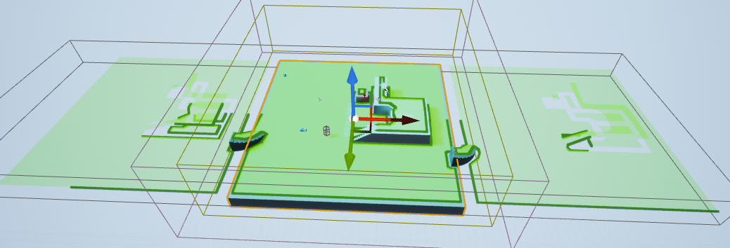
UE4
 | 导航讯息是存在于RecastNavMesh-Default里面

 | 可以在主关卡增加这个Actor，设置好寻路后，就包含了所有场景的，即使那些场景没加载 |  | 但是浪费内存

 |  | 没有加载场景，都可以看出来，寻路信息其实都包含了

NavMesh插入World的NavSystem
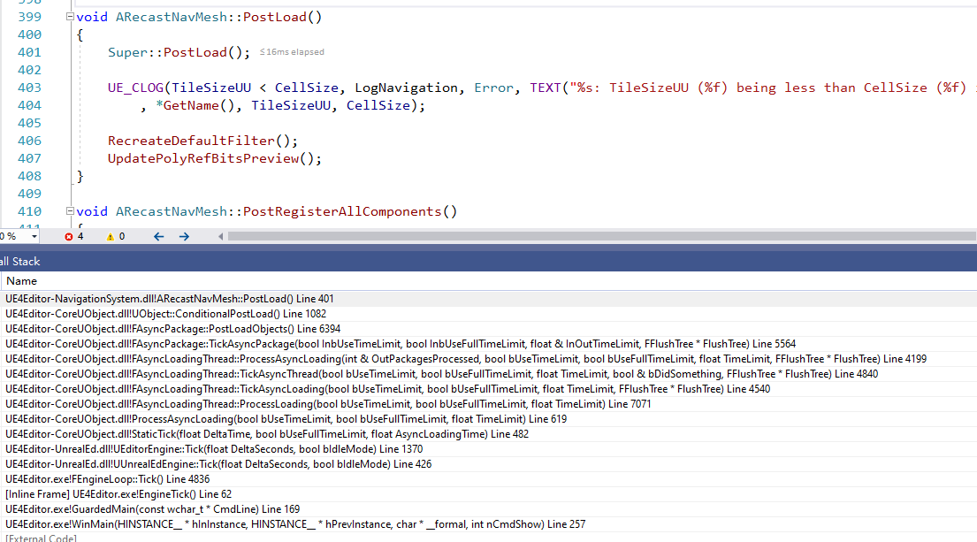
1 | 场景加载的时候，加载其Package的时候就会创建对应的NavMesh对象

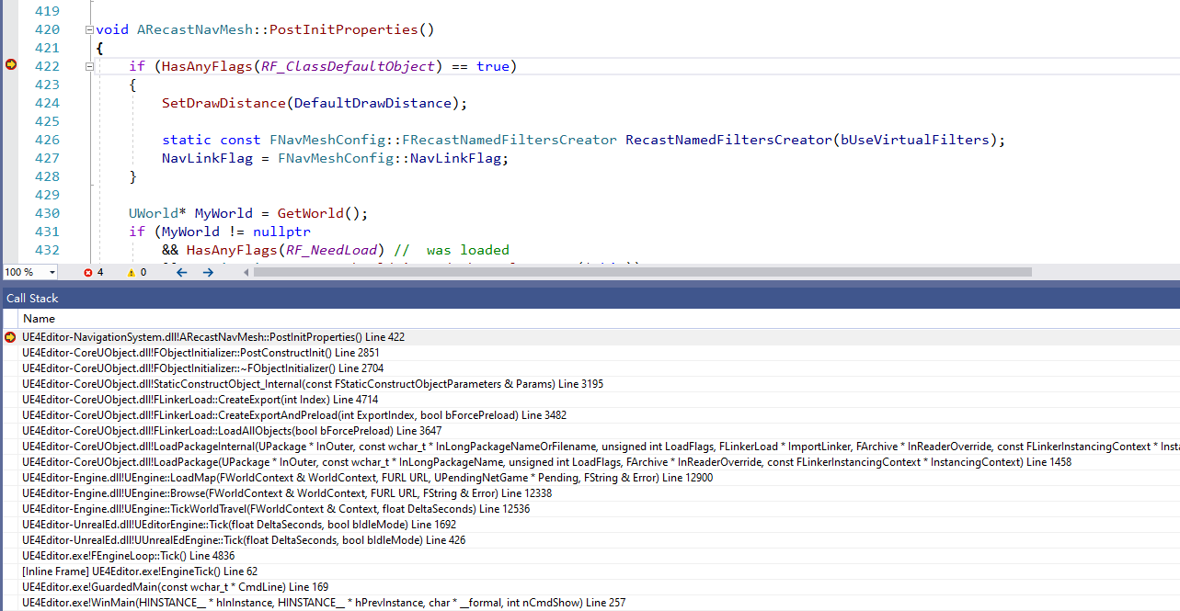

2 | 在场景Package加载完毕之后，在EndLoad函数里面就会反序列化NAVMESH的数据
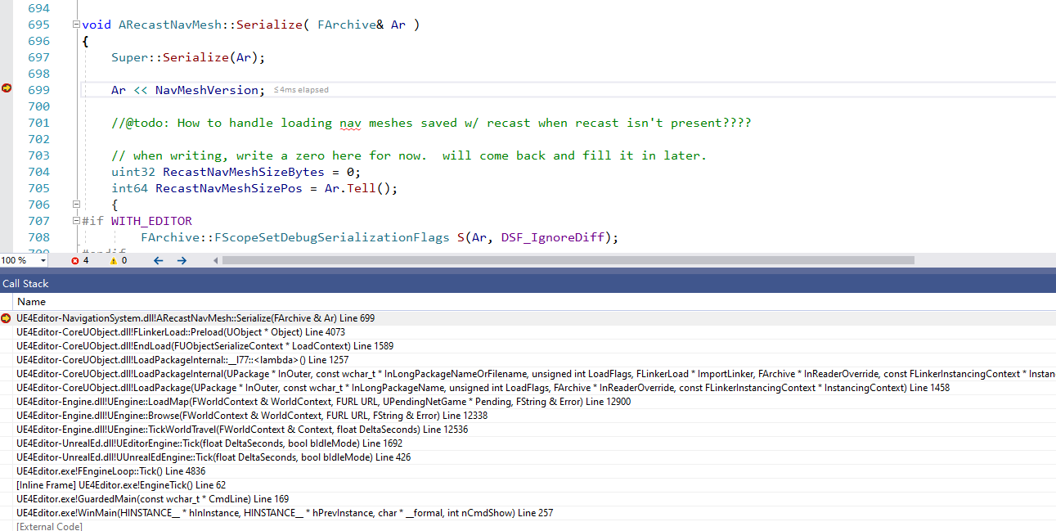

3 | 调用ARecastNavMesh::PostLoad()时机
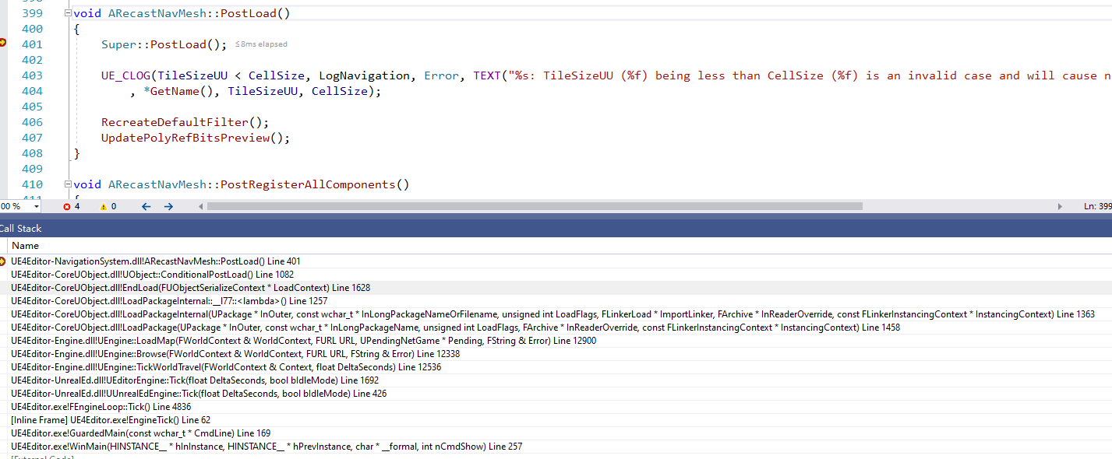

4 | 创建NavigationSystem并设置到World的NavigationSystem对象
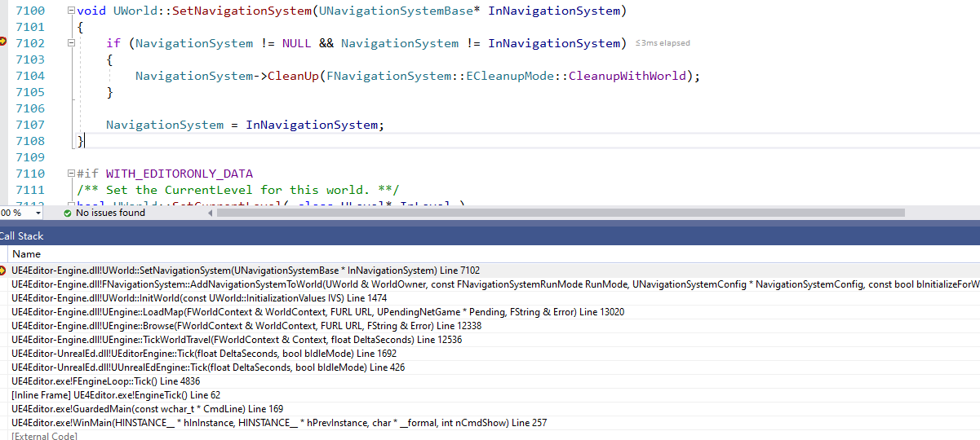

5 | 创建World默认的一个ANavigationData
 | 每一个World都有一个默认的
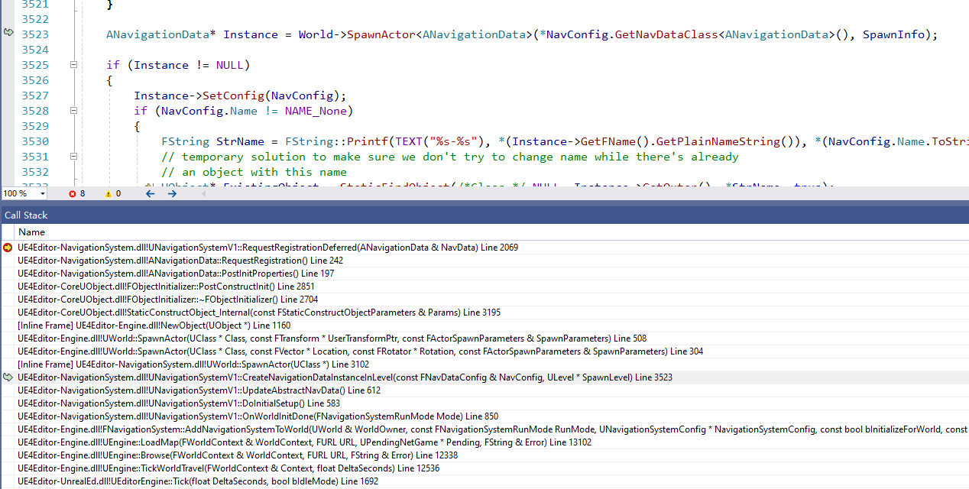

6 | 将默认的NavMesh加入到UNavigationSystemV1::NavDataRegistrationQueue
 | 然后将其防止在UNavigationSystemV1::NavDataSet
 | 如果NavConfig一样的话，就不会加入到NavDataSet里面了

7 | 流式关卡加载其Nav
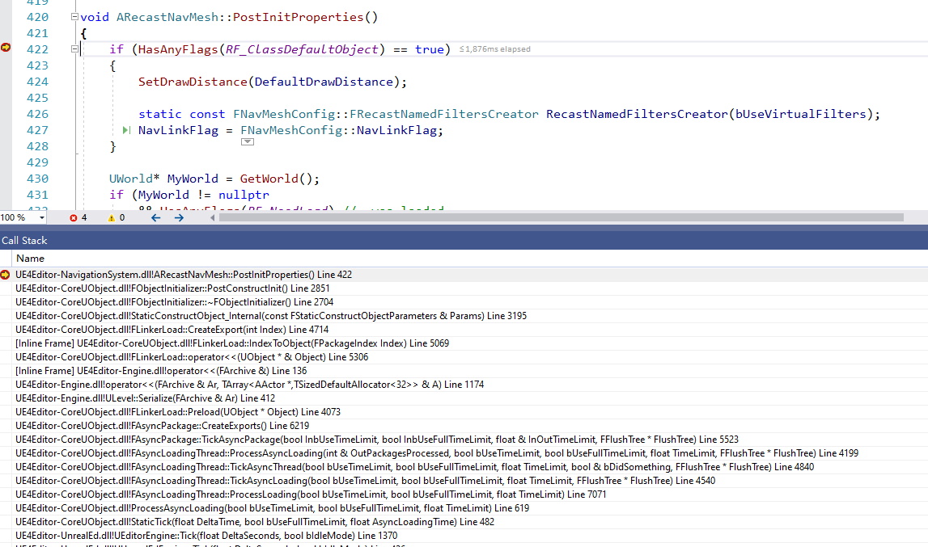

8 | 流失关卡数据序列化
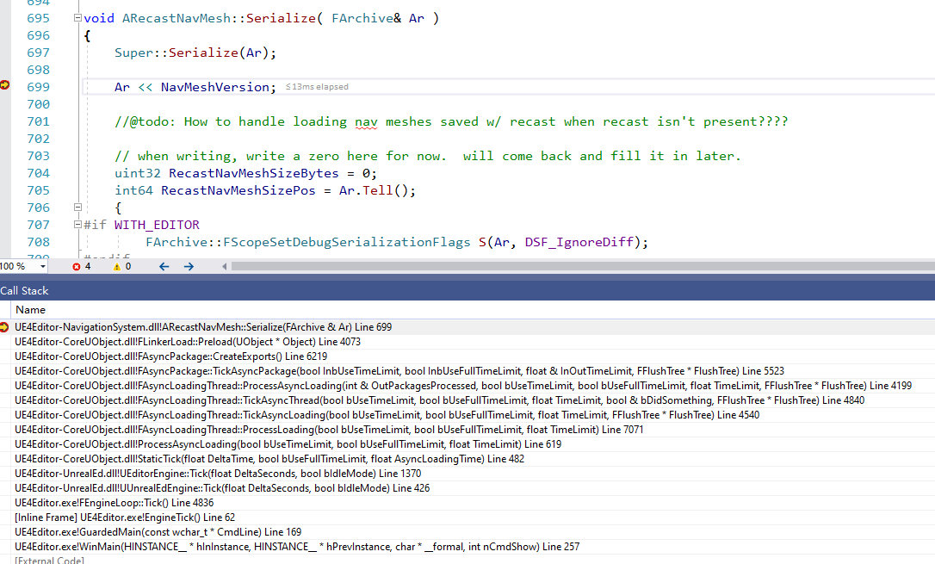

9 | 流式关卡ARecastNavMesh::PostLoad()

UE5世界分区-数据存储
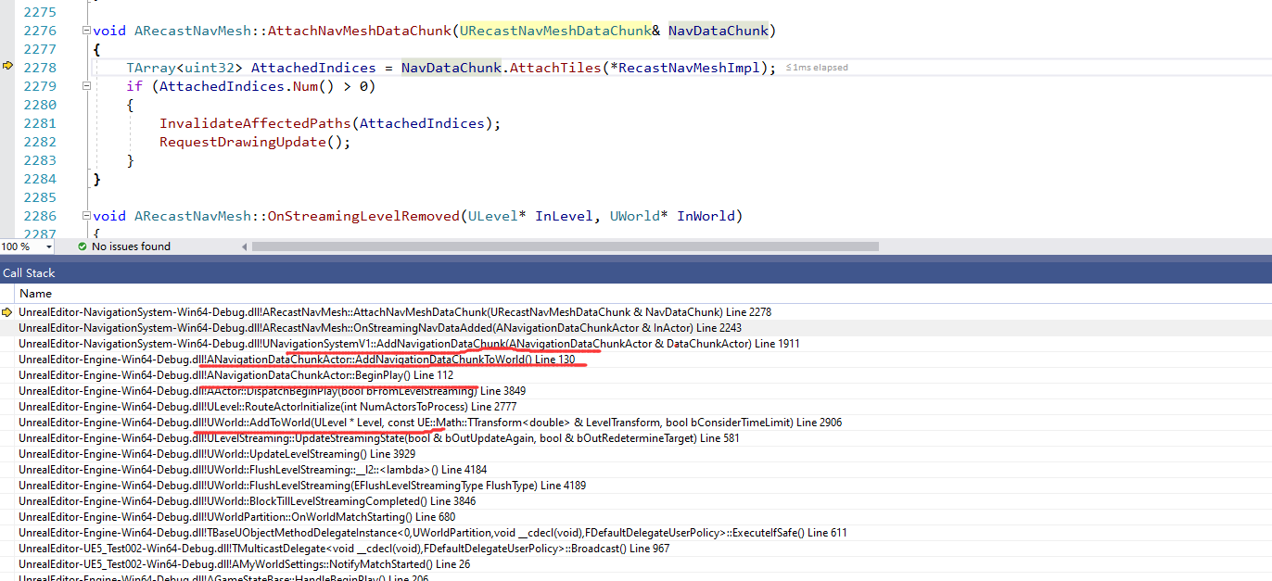
！！！ | 在UE5世界分区模式下，寻路的数据是存在CELL的Level里面的，每个CELL-Level被加载后，会将自己的寻路数据插入到World的NavSys里面

 | 单独生成的指令：
 |  |  | UnrealEditor-Win64-Debug.exe "F:\UEProject\UE5_Test002\UE5_Test002.uproject" "/Game/BigWorld/BigWorld2" -run=WorldPartitionBuilderCommandlet -AllowCommandletRendering -builder=WorldPartitionNavigationDataBuilder -SCCProvider=None

 | 在UE5世界分区模式下，寻路数据的存储和之前不一样了，具体参照代码
 | 只能通过指令生成
 |  |  | void FPImplRecastNavMesh::Serialize( FArchive& ArWrapped, int32 NavMeshVersion )
 |  |  |  | if (Ar.IsSaving())
 |  |  |  | {
 |  |  |  |  | if (NavMeshOwner->bIsWorldPartitioned) |  |  |  | 如果是世界分区的话，单独做了处理！！！！！
 |  |  |  |  | {
 |  |  |  |  |  | // Ignore (leave TilesToSave empty so no tiles are saved).
 |  |  |  |  |  | // Navmesh data are stored in ANavigationDataChunkActor.
 |  |  |  |  |  | UE_LOG(LogNavigation, VeryVerbose, TEXT("%s Ar.IsSaving() no tiles are being saved because bIsWorldPartitioned=true in %s."), ANSI_TO_TCHAR(__FUNCTION__), *NavMeshOwner->GetFullName());
 |  |  |  |  | }
 |  |  |  |  | else
 |  |  |  |  | {
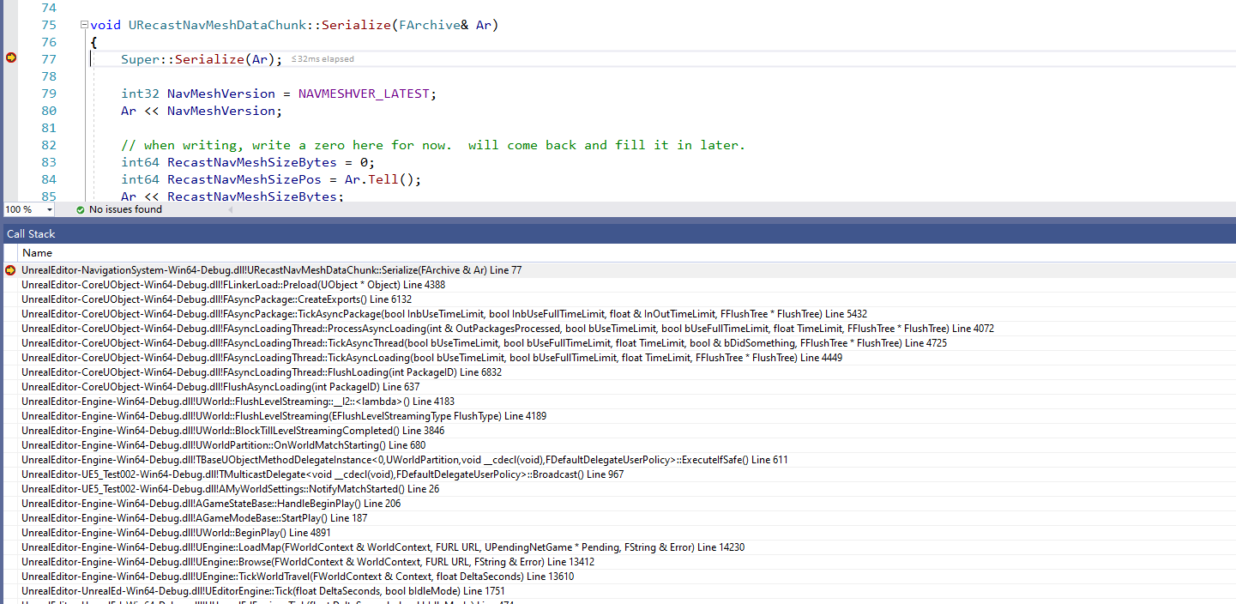
 |  |  |  |  | …........
 |  |  |  |  | }
 |  |  |  | }

 | 数据存放的基类
1 | UNavigationDataChunk
 | URecastNavMeshDataChunk
 |  | class NAVIGATIONSYSTEM_API URecastNavMeshDataChunk : public UNavigationDataChunk
 | 最终的派生类
2 | URecastNavMeshDataChunk
 |  | class NAVIGATIONSYSTEM_API URecastNavMeshDataChunk : public UNavigationDataChunk

3 | 数据在这个Actor
 | ANavigationDataChunkActor
 |  | 数据数组
 |  | TArray<TObjectPtr<UNavigationDataChunk>> NavDataChunks; |  |  |  |  | !!!! | 就是上面的URecastNavMeshDataChunk

4 | 数据存在于Level的Actors里面，类型是ANavigationDataChunkActor
 | ULevel
 |  | 所有对象
 |  | Actors

5 | 每当Level加入到World的Levels里面时
 | 其对应的数据也会被添加到NavSystem里面

UE5世界分区-数据记载
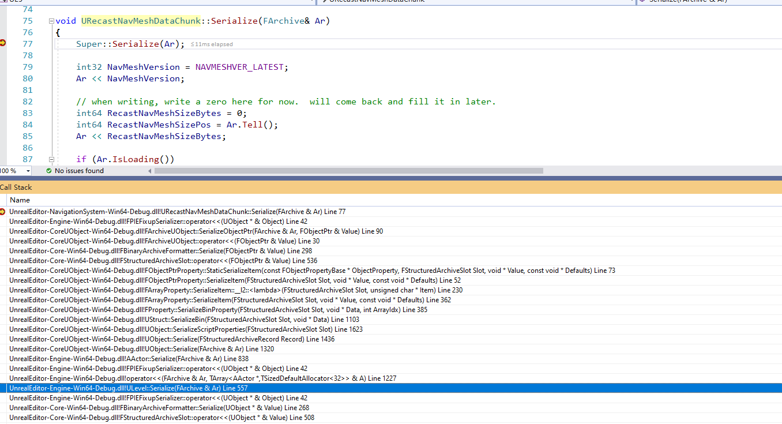
!!!!!
每一个Level都有自己的所有Actors，这个里面就有一个寻路的数据类：NavigationDataChunk

每一个Level里面Actors都包含一个自己的NavigationDataChunk类
 | 这个在其ULevel::Serialize( FArchive& Ar )里面就会被反序列化出来

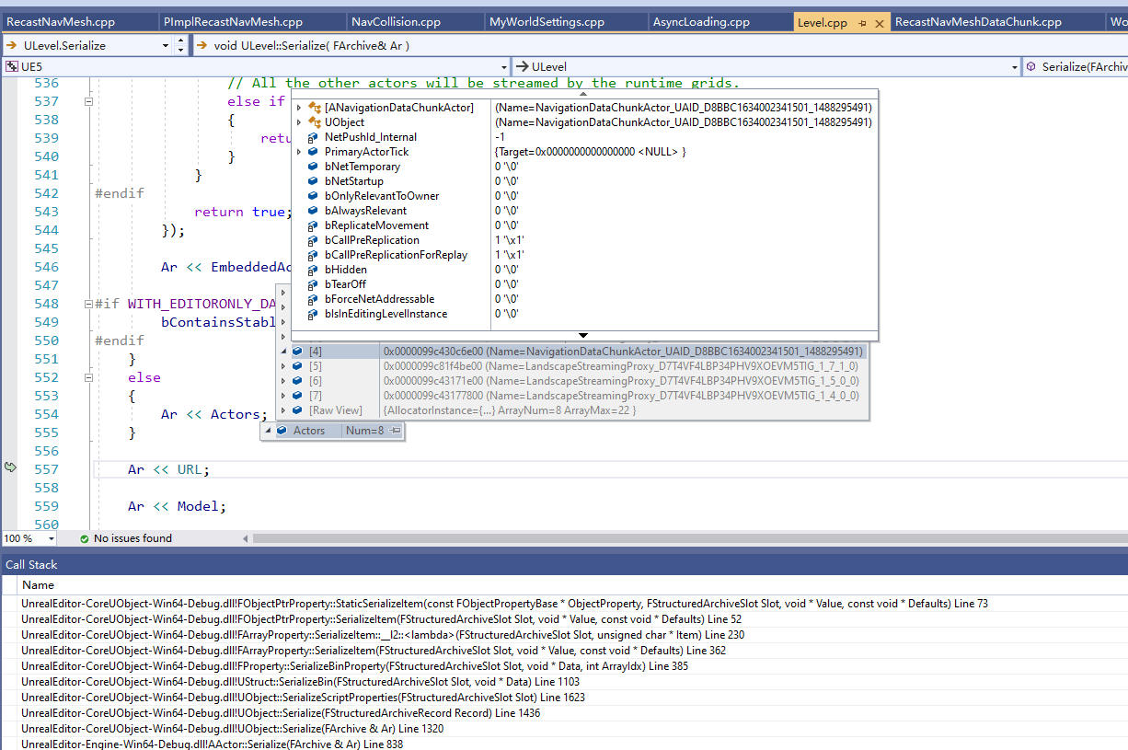
数据加载

